エビデンス
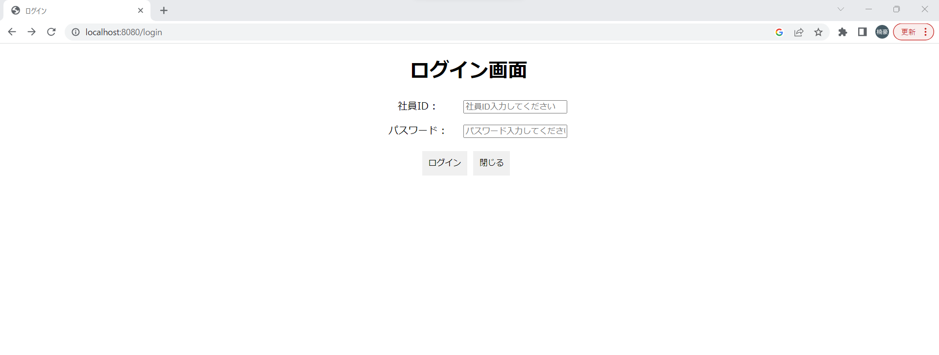
1
 | 実行前 | 社員ID | 社員名称 | パスワード | 削除フラグ | 管理部フラグ | nullで表示するされている部分は試験的に作成した時に
 |  | 1 | 斉藤多族(真) | 83D2ad2B | 男 | 1 | 残ったものです。
 |  | 2 | 吉田太郎（疑） | « NULL » | 男 | « NULL » | 13の後に17とありますが、こちらは自動採番で後になって
 |  | 3 | 上沢回収 | « NULL » | 男 | 0 | データを削除するとどの様になるのかを残したものです。
 |  | 4 | 上尾塚神木 | « NULL » | 女 | 0 | 管理部フラグ 0=普通社員 1=管理部
 |  | 5 | 上条当麻 | « NULL » | 男 | 0
 |  | 6 | 上大岡城西 | « NULL » | 男 | 0
 |  | 7 | あぶらけぶら | « NULL » | 男 | 0
 | 実行後 | 8 | アインス | 6NFaNPLO | 男 | 1
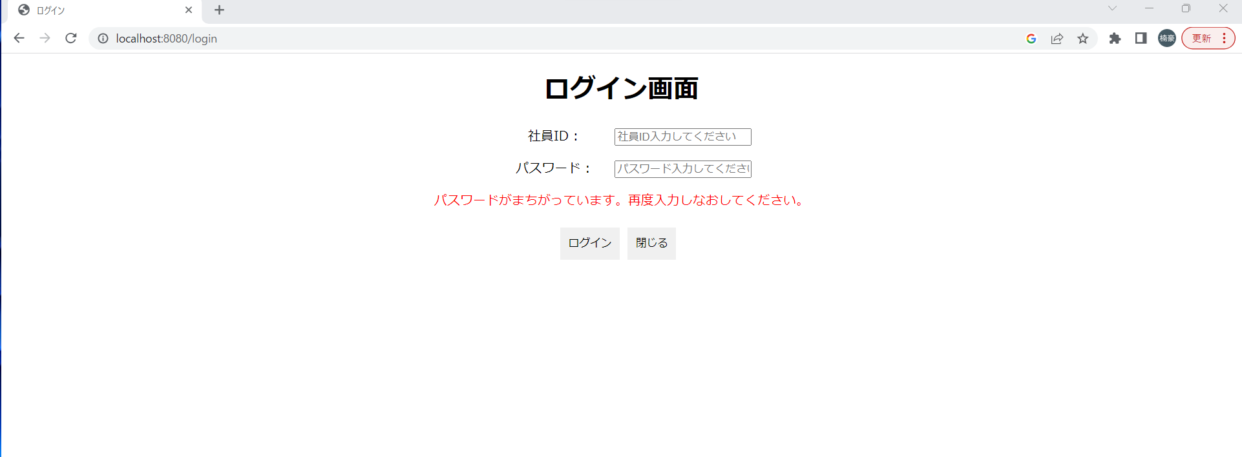
 |  | 9 | TEST01 | MtYyaLmD | 男 | 0
 |  | 10 | 疑似太郎 | 641HgdVe | 男 | 0
 |  | 11 | 横田タイム | sUuB4lVs | 男 | 0
 |  | 12 | 横水すみや | DLnqIPcV | 女 | 0
 |  | 13 | 上沢白濁 | ae2cBMbM | 男 | 0
 |  | 17 | 上沢琥珀 | ln61Azkg | 女 | 0
 |  | 18 | TEST0 | hEe0TA75 | 男 | 0
2 |  | 19 | 疑太見影 | J3m9oIHJ | 男 | 1
 | 実行前 | 20 | 斉藤S | aPf3RKXs | 男 | 0
 |  | 21 | TEST012 | LX7qGMyv | 男 | 0
 |  | 22 | 佐内三郎 | 1adGrxb0 | 男 | 1

 | 実行後
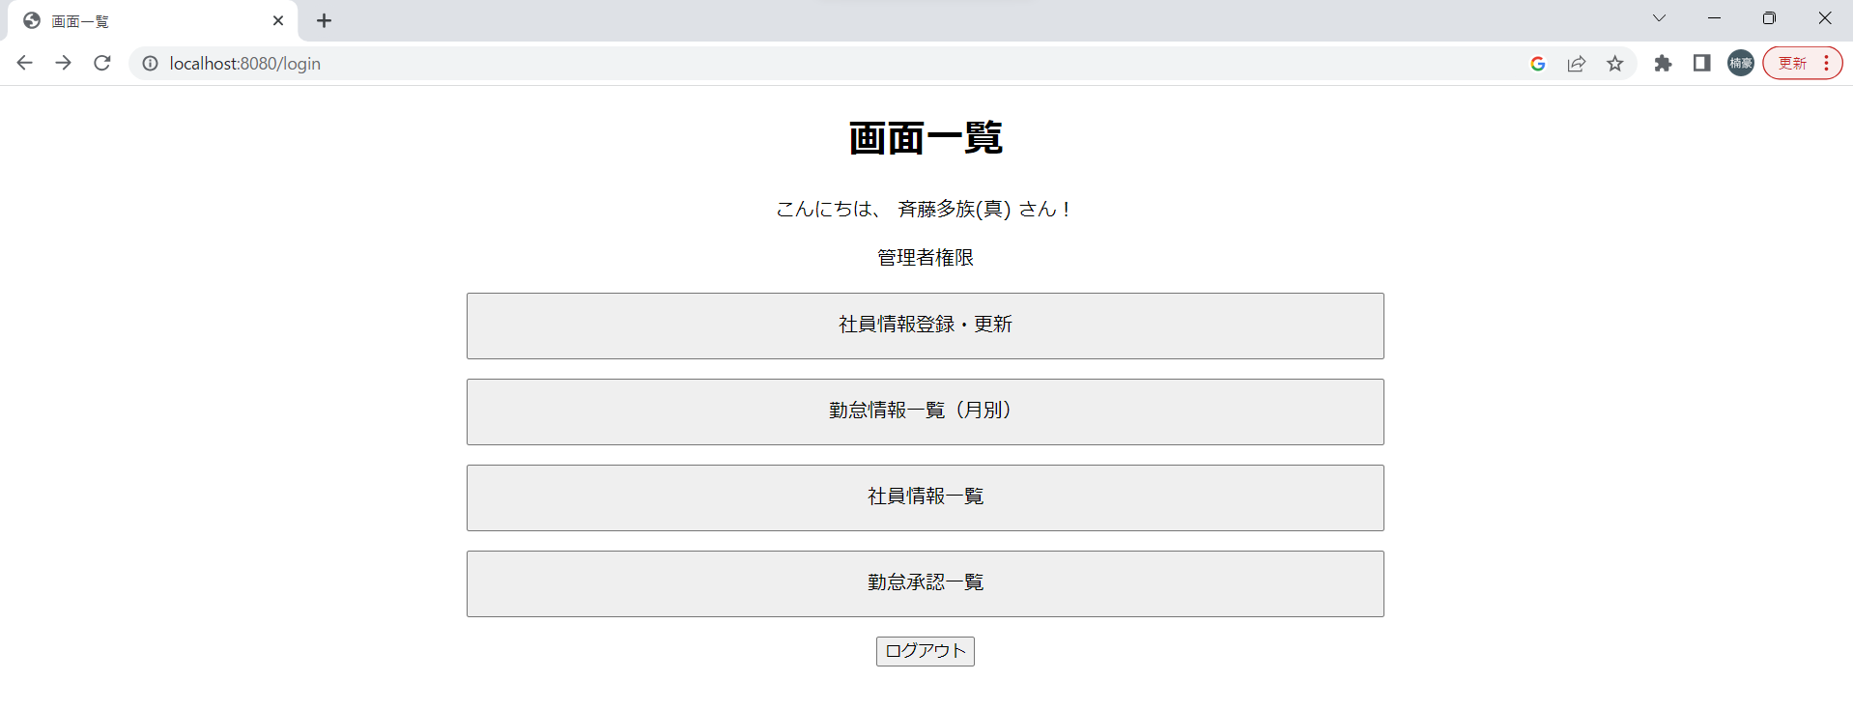

3
 | 実行前

 | 実行後
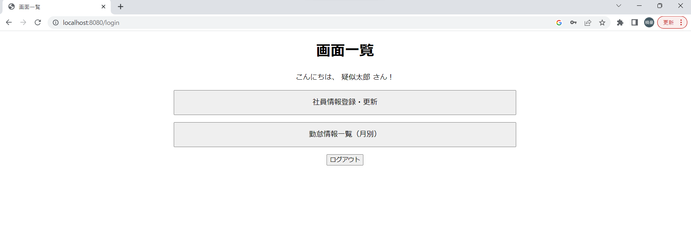

4
 | 実行前

 | 実行後
 | 閉じるボタンの反応は未実装の為、エビデンスなし

5
 | 実行前
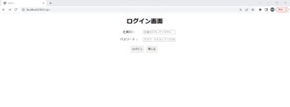

 | 実行後
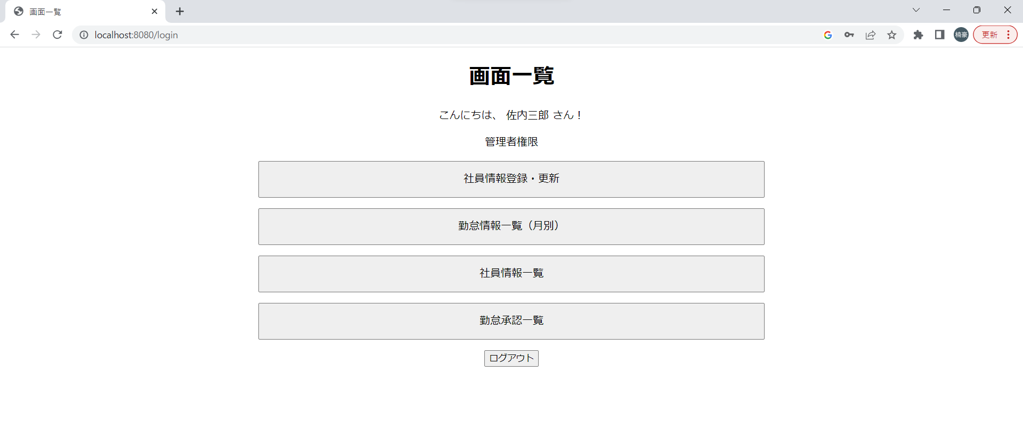

6
 | 実行前

 | 実行後
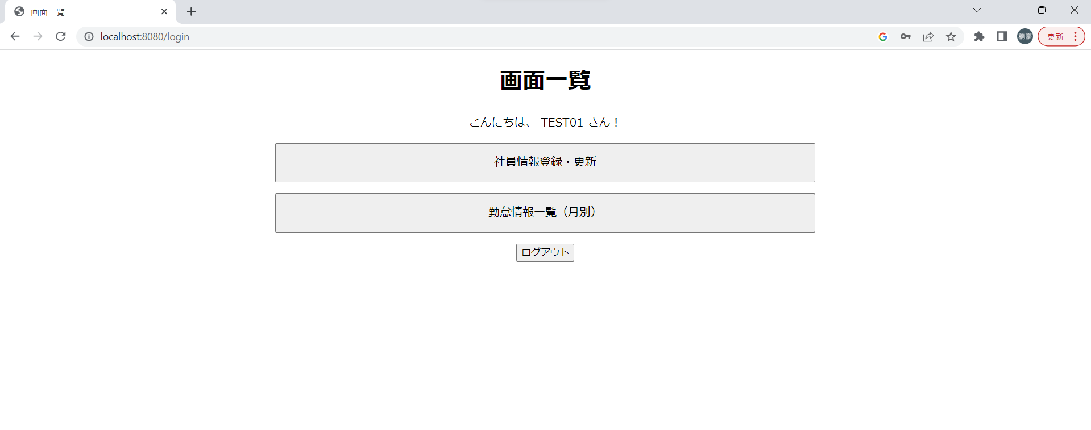

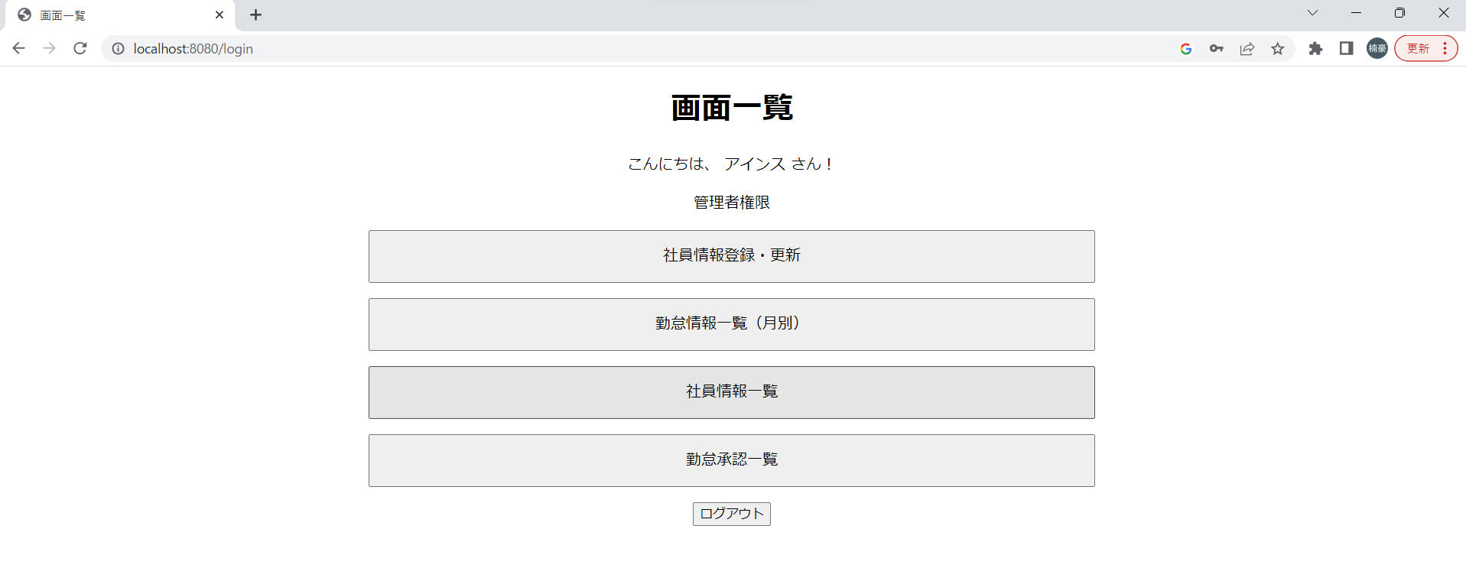
7
 |  | こんにちは○○さんの「○○」はログインユーザー名です。

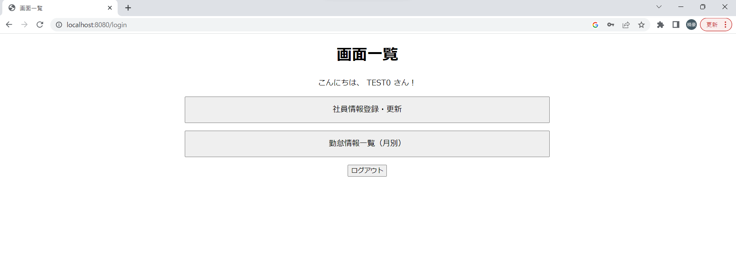
8
 | 実行前
 |  | 社員ID | 社員名称 | パスワード | 削除フラグ | 管理部フラグ
 |  | 18 | TEST0 | hEe0TA75 | 男 | 0

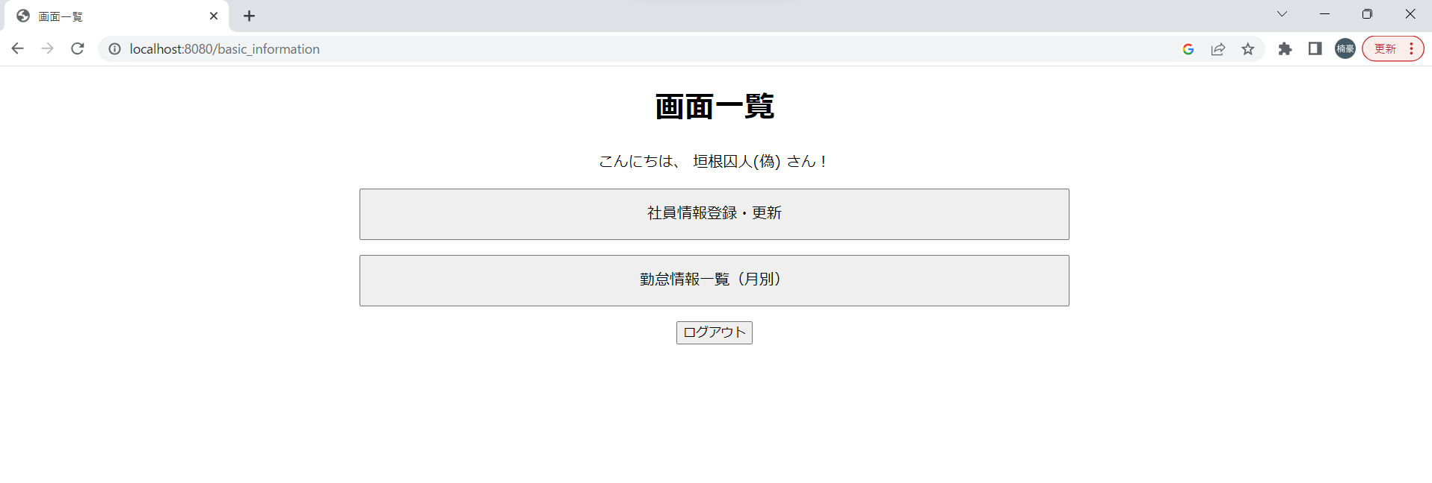
 | 実行後
 |  | 社員ID | 社員名称 | パスワード | 削除フラグ | 管理部フラグ
 |  | 18 | 垣根囚人(偽) | hEe0TA75 | 男 | 0

